9月12日～９月23日 画像
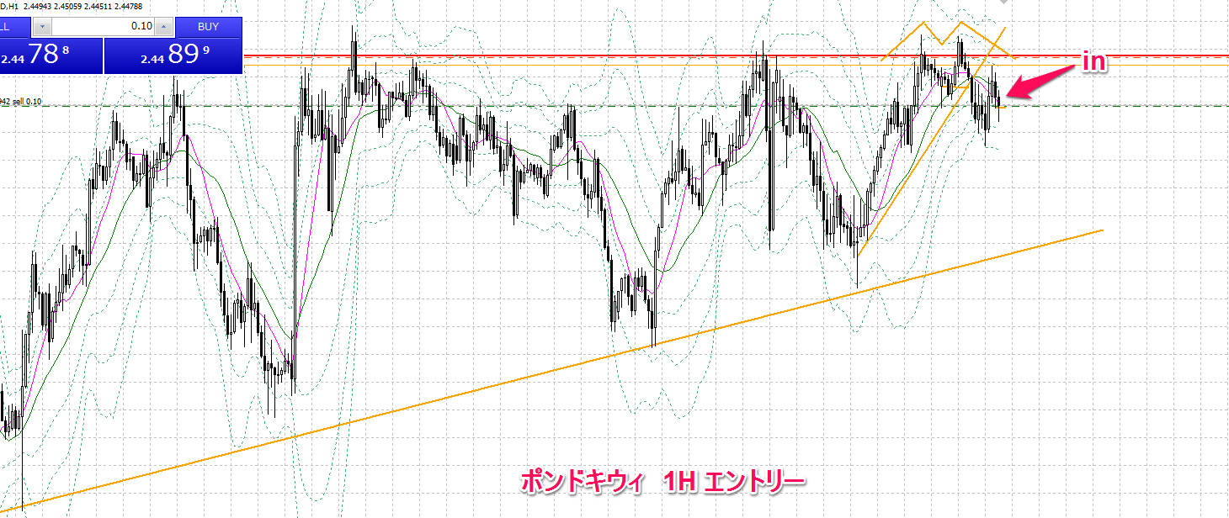
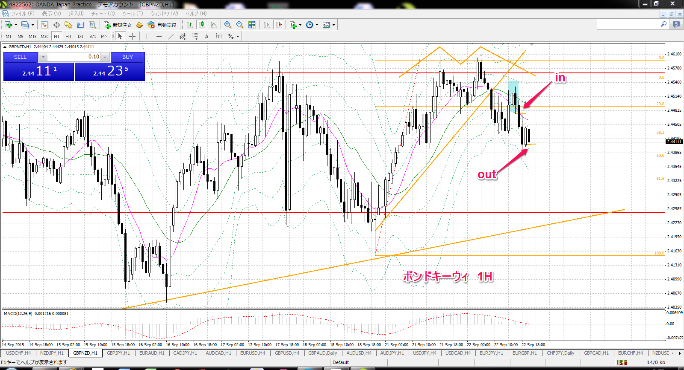
①
通貨ペア | 新規約定日時 | 決済約定日時 | 売買 | Lot数 | 新規約定値 | 決済約定値 | pip損益 | 売買損益
gbpusd | 2015.09.15 15:00:34 | 2015.09.15 18:17:07 | sell | 0.1 | 1.54101 | 1.53529 | 57.2 | 6,875

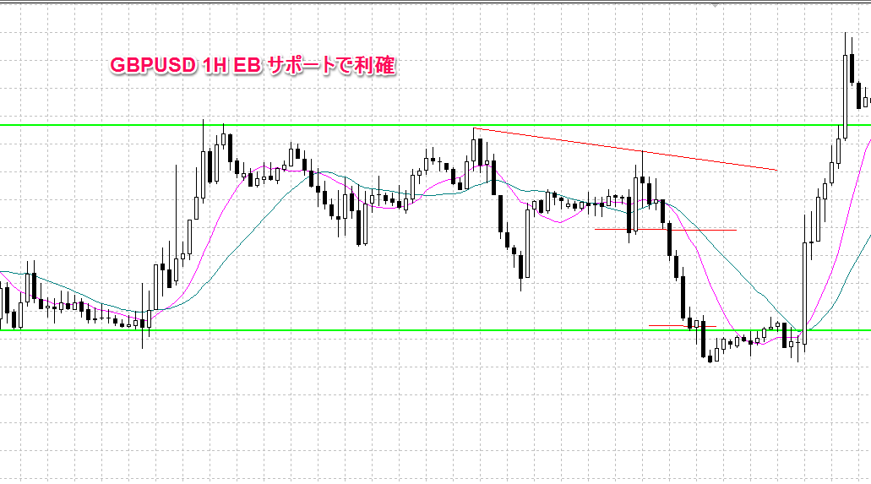

②
通貨ペア | 新規約定日時 | 決済約定日時 | 売買 | Lot数 | 新規約定値 | 決済約定値 | pip損益 | 売買損益 | 備考
usdjpy | 2015.09.16 13:49:38 | 2015.09.16 17:24:04 | buy | 0.1 | 120.506 | 120.505 | 0.0 | (10) | 建値決済
画像なし

③
通貨ペア | 新規約定日時 | 決済約定日時 | 売買 | Lot数 | 新規約定値 | 決済約定値 | pip損益 | 売買損益 | 備考
usdcad | 2015.09.16 17:50:52 | 2015.09.16 23:55:39 | sell | 0.1 | 1.31996 | 1.3177 | 22.6 | 2,068

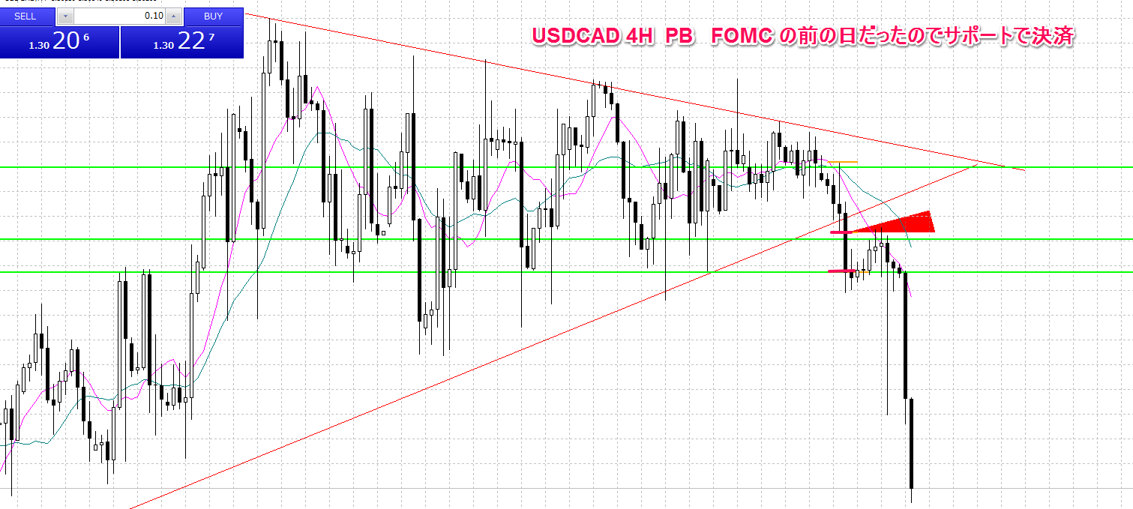

④
通貨ペア | 新規約定日時 | 決済約定日時 | 売買 | Lot数 | 新規約定値 | 決済約定値 | pip損益 | 売買損益 | 備考
audcad | 2015.09.17 11:58:27 | 2015.09.17 12:10:25 | sell | 0.1 | 0.94609 | 0.94605 | 0.0 | 36 | ほぼ建値決済
画像なし

⑤
通貨ペア | 新規約定日時 | 決済約定日時 | 売買 | Lot数 | 新規約定値 | 決済約定値 | pip損益 | 売買損益 | 備考
audcad | 2015.09.17 13:39:02 | 2015.09.17 19:36:19 | sell | 0.1 | 0.94492 | 0.94326 | 16.6 | 1,520

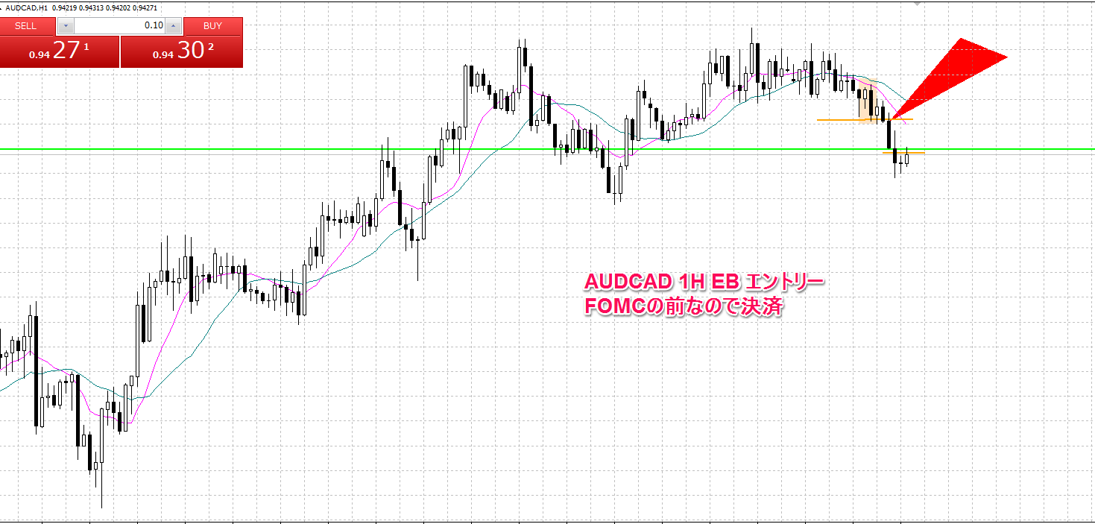

⑥
通貨ペア | 新規約定日時 | 決済約定日時 | 売買 | Lot数 | 新規約定値 | 決済約定値 | pip損益 | 売買損益 | 備考
audcad | 2015.09.21 13:09:08 | 2015.09.21 15:08:21 | sell | 0.1 | 0.94536 | 0.94537 | 0.0 | (9) | ほぼ建値決済

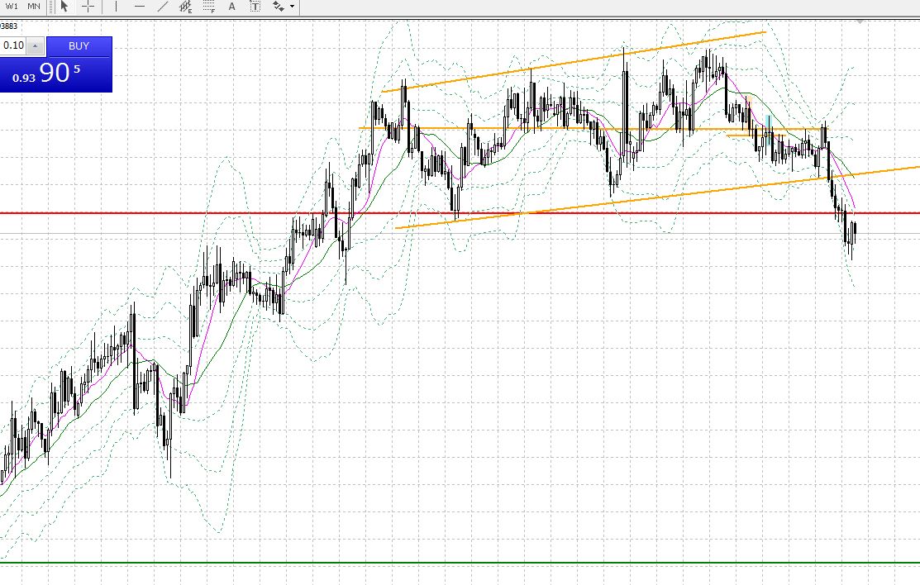

out

in

⑦
通貨ペア | 新規約定日時 | 決済約定日時 | 売買 | Lot数 | 新規約定値 | 決済約定値 | pip損益 | 売買損益 | 備考
euraud | 2015.09.22 08:57:28 | 2015.09.22 11:31:37 | sell | 0.1 | 1.56654 | 1.57182 | -52.8 | (4,505)

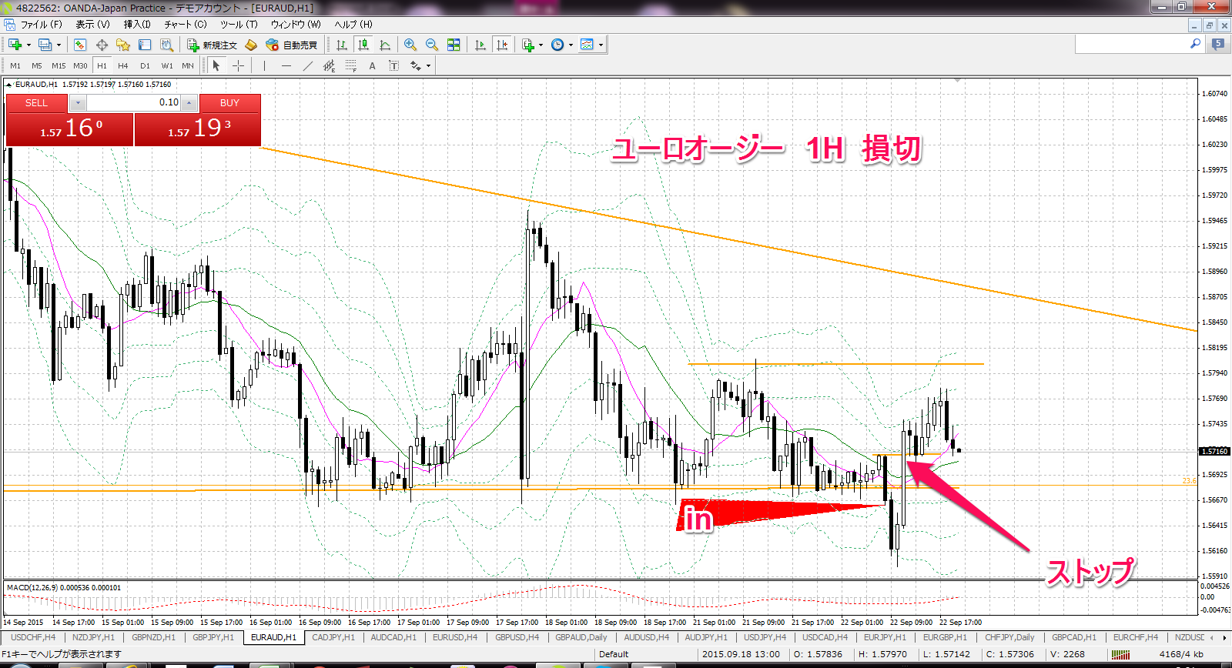

建値決済できたのに欲を出してしまいました

⑧
通貨ペア | 新規約定日時 | 決済約定日時 | 売買 | Lot数 | 新規約定値 | 決済約定値 | pip損益 | 売買損益 | 備考
gbpnzd | 2015.09.22 09:03:17 | 2015.09.22 12:03:00 | sell | 0.1 | 2.45062 | 2.45064 | 0.0 | (15) | ほぼ建値決済

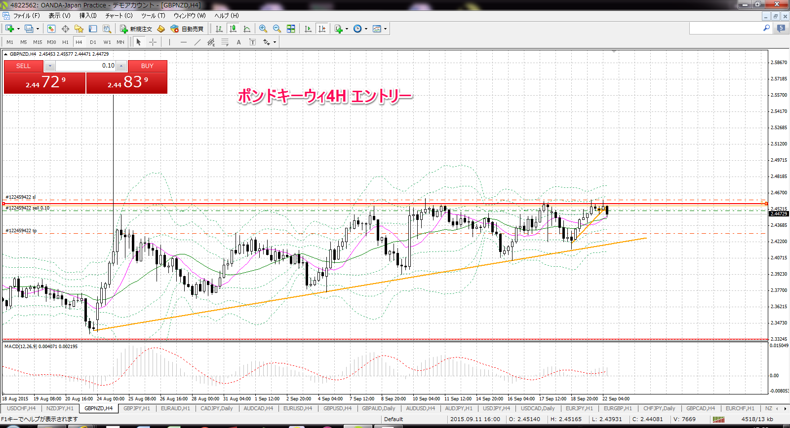

４時間PBでエントリー→建値決済

⑨
通貨ペア | 新規約定日時 | 決済約定日時 | 売買 | Lot数 | 新規約定値 | 決済約定値 | pip損益 | 売買損益 | 備考
nzdjpy | 2015.09.22 11:01:30 | 2015.09.22 15:34:35 | sell | 0.1 | 75.883 | 75.398 | 48.5 | 4,850
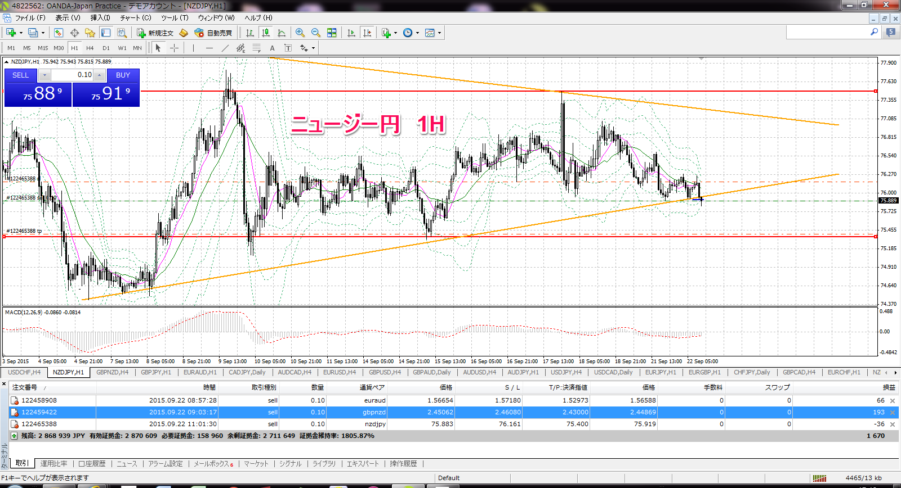

IN

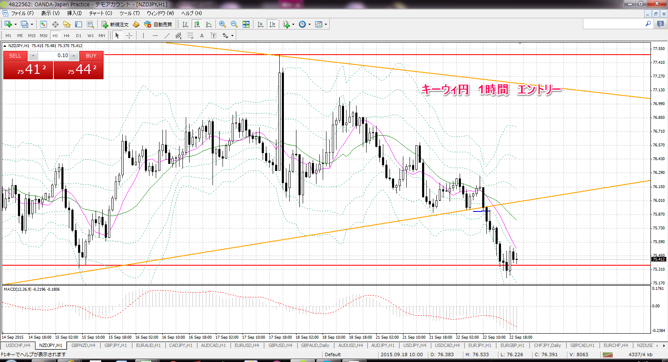

IN

利確

⑩
通貨ペア | 新規約定日時 | 決済約定日時 | 売買 | Lot数 | 新規約定値 | 決済約定値 | pip損益 | 売買損益 | 備考
euraud | 2015.09.22 15:30:44 | 2015.09.22 16:38:29 | buy | 0.01 | 1.57421 | 1.57415 | 0.0 | (5)
画像なし

⑪
通貨ペア | 新規約定日時 | 決済約定日時 | 売買 | Lot数 | 新規約定値 | 決済約定値 | pip損益 | 売買損益 | 備考
gbpnzd | 2015.09.22 16:52:45 | 2015.09.22 20:49:27 | sell | 0.1 | 2.44784 | 2.44214 | 57.0 | 4,304

